2020
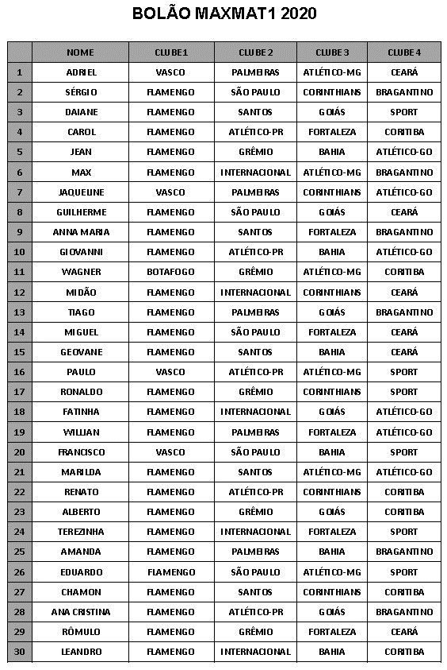
Nome | GP1 | GP2 | GP3 | GP4
Adriel | Vasco | Palmeiras | Atlético-MG | Ceará
Alberto | Flamengo | Grêmio | Goiás | Coritiba
Amanda | Flamengo | Palmeiras | Bahia | Bragantino
Ana Cristina | Flamengo | Athletico-PR | Goiás | Bragantino
Anna Maria | Flamengo | Santos | Fortaleza | Bragantino
Carol | Flamengo | Athletico-PR | Fortaleza | Coritiba
Chamon | Flamengo | Santos | Corinthians | Coritiba
Chico | Vasco | São Paulo | Bahia | Sport
Daiane Pìpoka | Flamengo | Santos | Goiás | Sport
Eduardo | Flamengo | São Paulo | Atlético-MG | Sport
Fatinha | Flamengo | Internacional | Goiás | Atlético-GO
Geovane | Flamengo | Santos | Bahia | Ceará
Giovanni | Flamengo | Athletico-PR | Bahia | Atlético-GO
Guilherme | Flamengo | São Paulo | Goiás | Ceará
Jaqueline | Vasco | Palmeiras | Corinthians | Atlético-GO
Jean | Flamengo | Grêmio | Bahia | Atlético-GO
Leandro | Flamengo | Internacional | Bahia | Coritiba
Marilda | Flamengo | Santos | Atlético-MG | Atlético-GO
Max Madeira | Flamengo | Internacional | Atlético-MG | Bragantino
Midão | Flamengo | Internacional | Corinthians | Ceará
Miguel | Flamengo | São Paulo | Fortaleza | Ceará
Paulo | Vasco | Athletico-PR | Atlético-MG | Sport
Renato | Flamengo | Athletico-PR | Corinthians | Coritiba
Ronaldo | Flamengo | Grêmio | Corinthians | Sport
Rômulo | Flamengo | Grêmio | Fortaleza | Ceará
Sérgio | Flamengo | São Paulo | Corinthians | Bragantino
Terezinha | Flamengo | Internacional | Fortaleza | Sport
Tiago | Flamengo | Palmeiras | Goiás | Bragantino
Wagner | Botafogo | Grêmio | Atlético-MG | Coritiba
Willian | Flamengo | Palmeiras | Fortaleza | Atlético-GO

